20161121
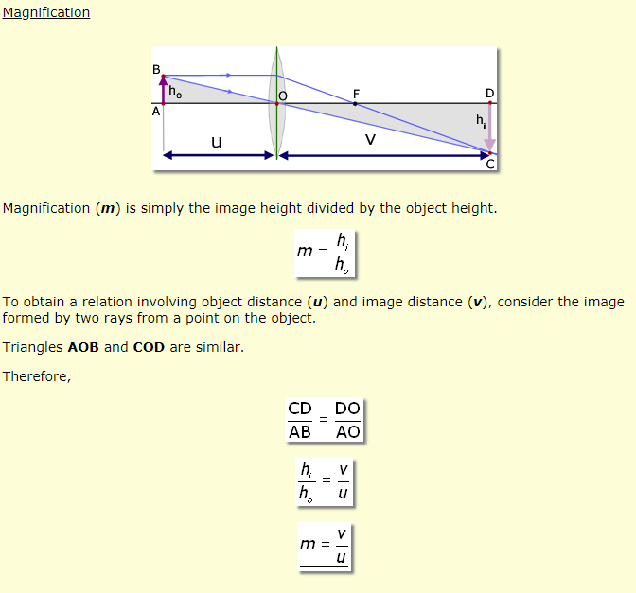
4G + Otus EVM:
 | 1. 4G module能被EVM識別成ethernet device. 但無法連線,sim卡似乎需要儲值
 | 2. 上層App應用尚未完成.(One key to enable 4G, wait to 4G connection & get a public IP,… etc)

FCWS | 1. 解決誤判錯誤Candidate.
 | 2. 利用簡單三角函數關係,推估前車距離.

